Модели
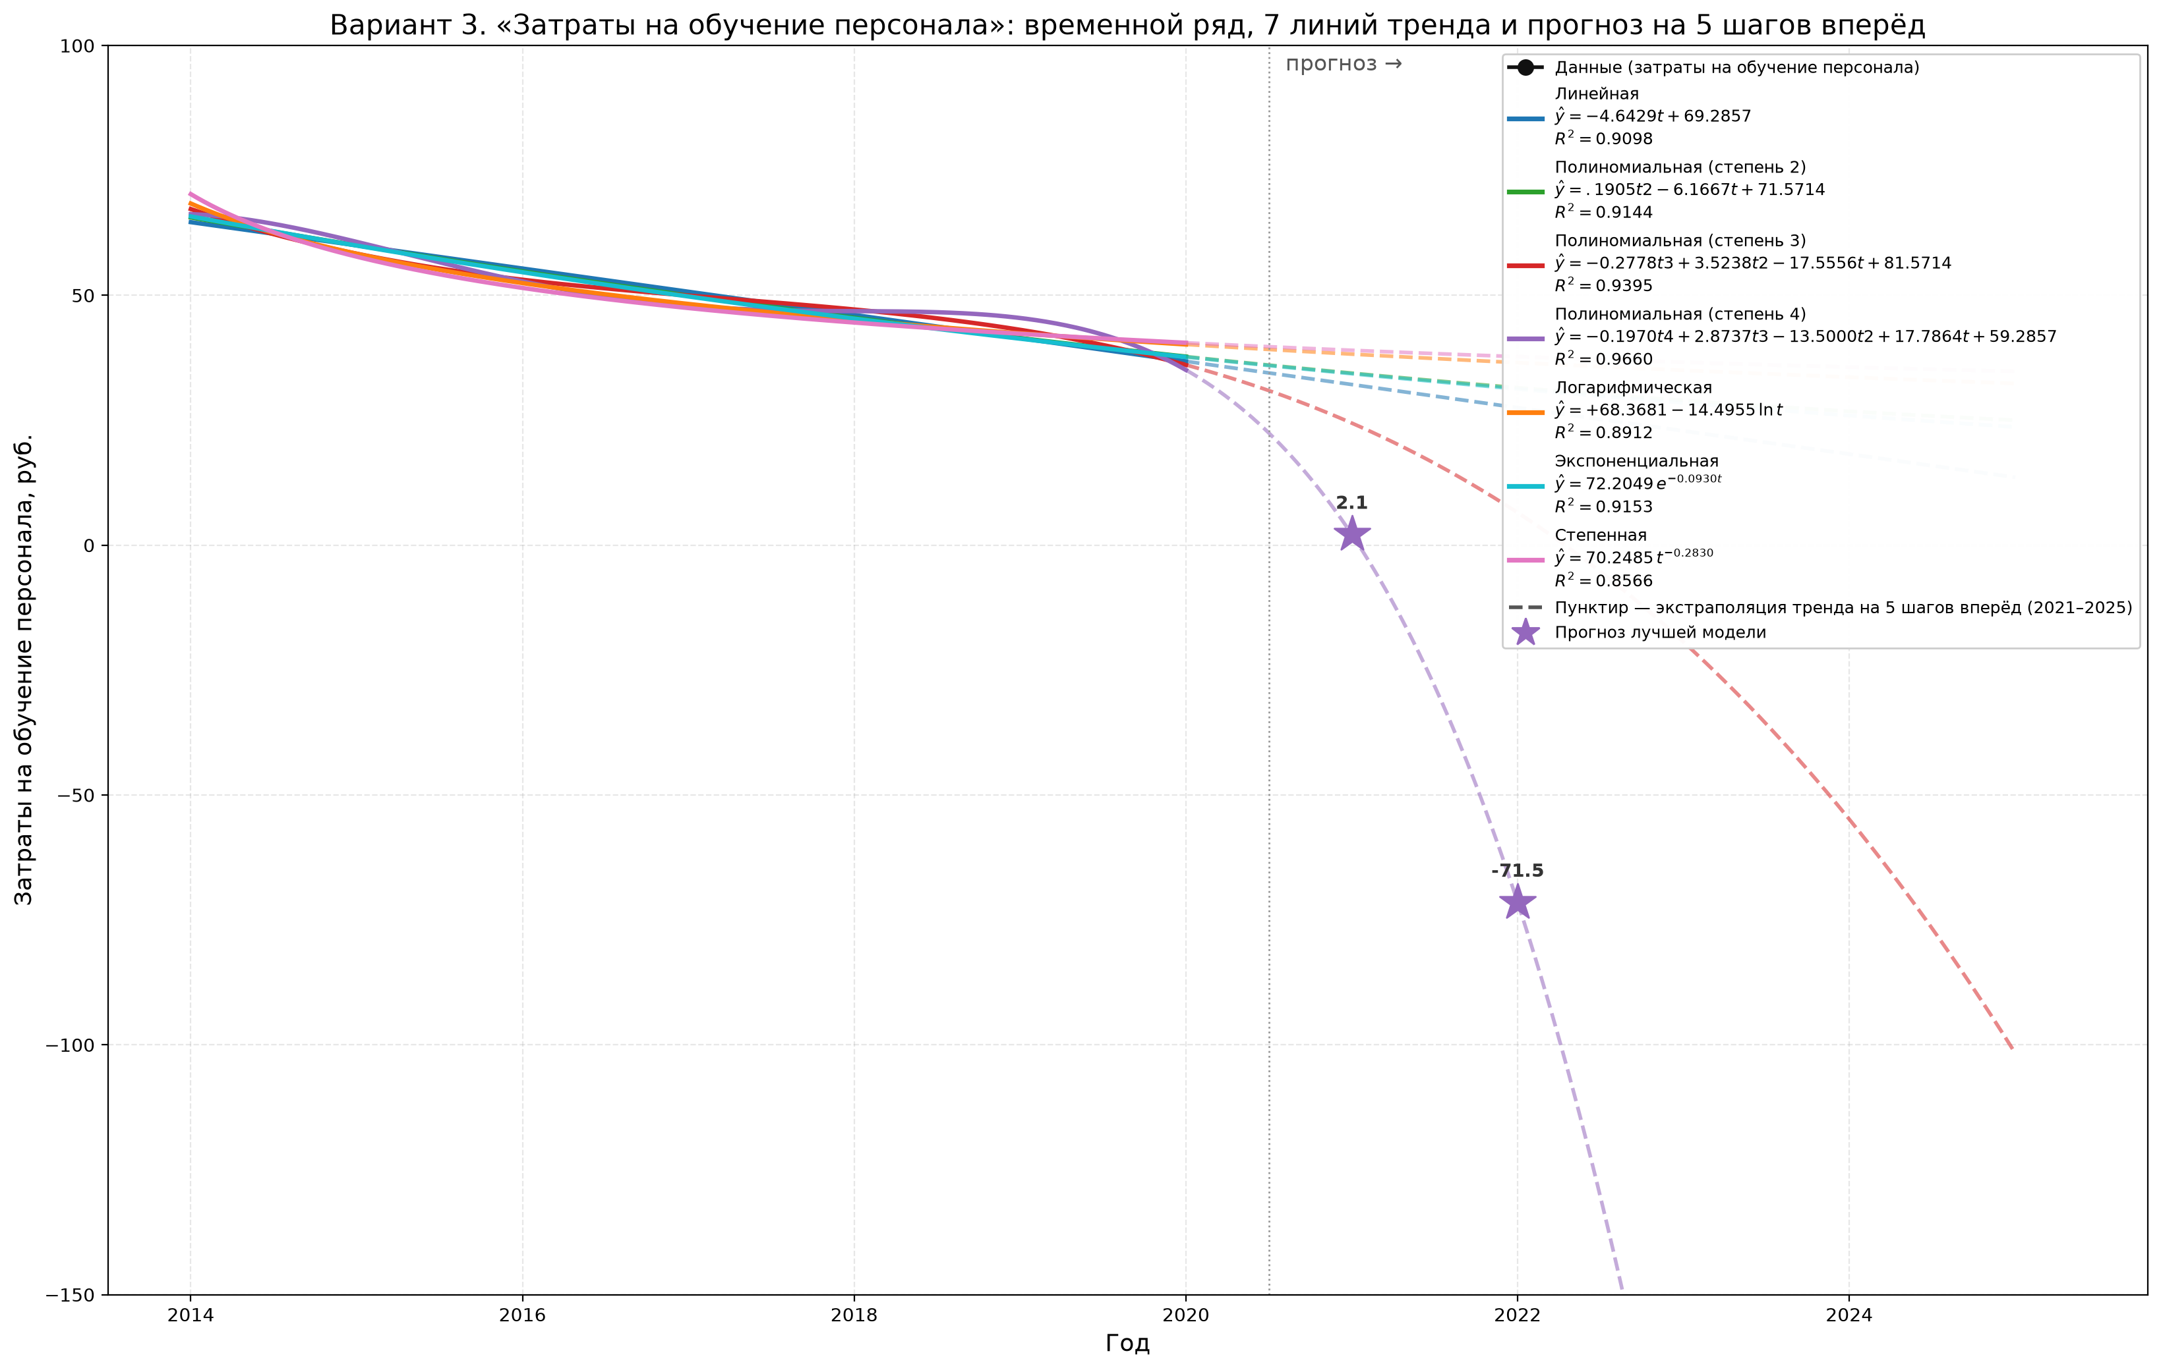
Модель | Уравнение | R² | Прогноз R²-лучшей модели (t=8..12) | Прогноз t=8 | t=9 | t=10 | t=11 | t=12
Линейная | y = 69.2857 − 4.6429·t | 0.9098 |  | 32.143 | 27.5 | 22.857 | 18.214 | 13.571
Полиномиальная (степень 2) | y = 0.1905·t² − 6.1667·t + 71.5714 | 0.9144 |  | 34.429 | 31.5 | 28.952 | 26.786 | 25
Полиномиальная (степень 3) | y = −0.2778·t³ + 3.5238·t² − 17.5556·t + 81.5714 | 0.9395 |  | 24.429 | 6.5 | -19.381 | -54.881 | -101.667
Полиномиальная (степень 4) | y = −0.1970·t⁴ + 2.8737·t³ − 13.5000·t² + 17.7864·t + 59.2857 | 0.966 |  | 2.143 | -71.5 | -208.81 | -437.452 | -789.823
Логарифмическая | y = 68.3681 − 14.4955·ln(t) | 0.8912 |  | 38.225 | 36.518 | 34.991 | 33.609 | 32.348
Экспоненциальная | y = 72.2049·e^(−0.0930·t) | 0.9153 |  | 34.3 | 31.253 | 28.476 | 25.946 | 23.641
Степенная | y = 70.2485·t^(−0.2830) | 0.8566 |  | 38.996 | 37.718 | 36.61 | 35.635 | 34.768

Прогноз
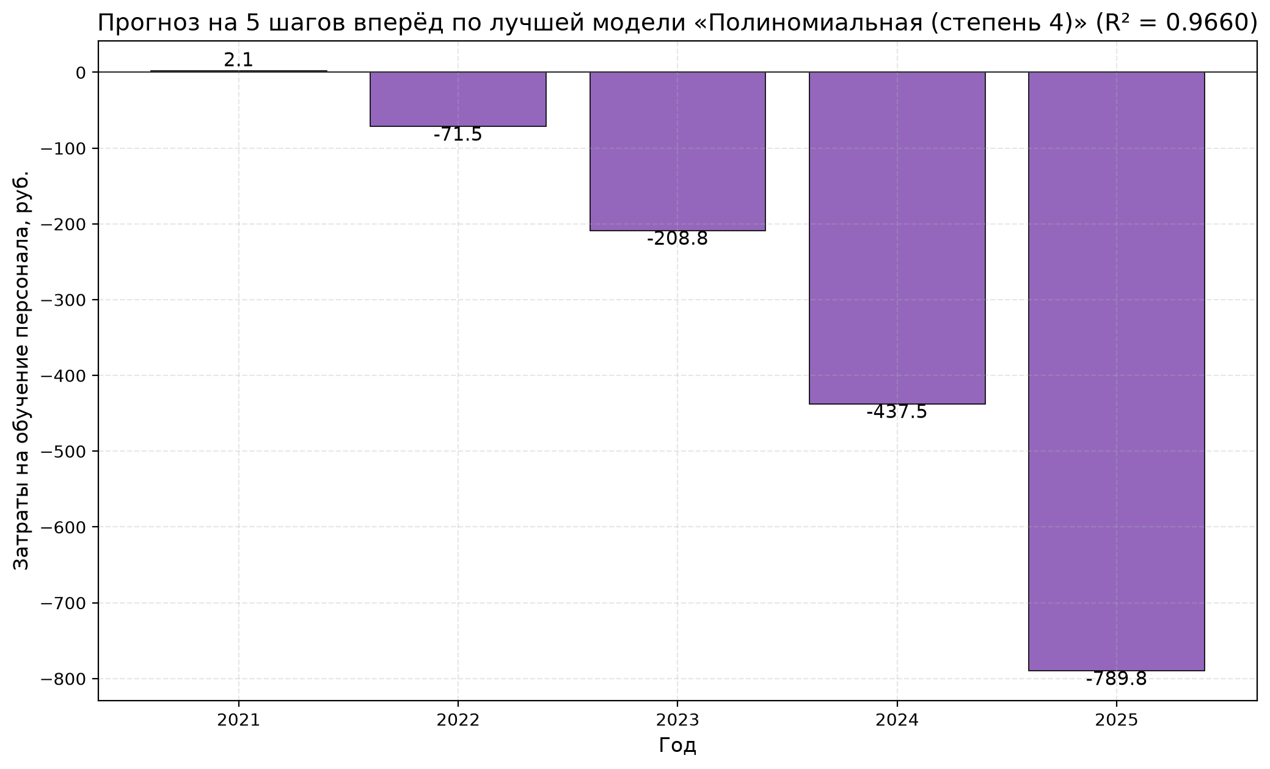
Прогнозные значения по всем моделям (t=8..12)
Год | t | 2021 | 2022 | 2023 | 2024 | 2025
Линейная | 8 | 32.143 | 27.5 | 22.857 | 18.214 | 13.571
Полиномиальная (степень 2) | 8 | 34.429 | 31.5 | 28.952 | 26.786 | 25
Полиномиальная (степень 3) | 8 | 24.429 | 6.5 | -19.381 | -54.881 | -101.667
Полиномиальная (степень 4) | 8 | 2.143 | -71.5 | -208.81 | -437.452 | -789.823
Логарифмическая | 8 | 38.225 | 36.518 | 34.991 | 33.609 | 32.348
Экспоненциальная | 8 | 34.3 | 31.253 | 28.476 | 25.946 | 23.641
Степенная | 8 | 38.996 | 37.718 | 36.61 | 35.635 | 34.768

